Referans Değerler
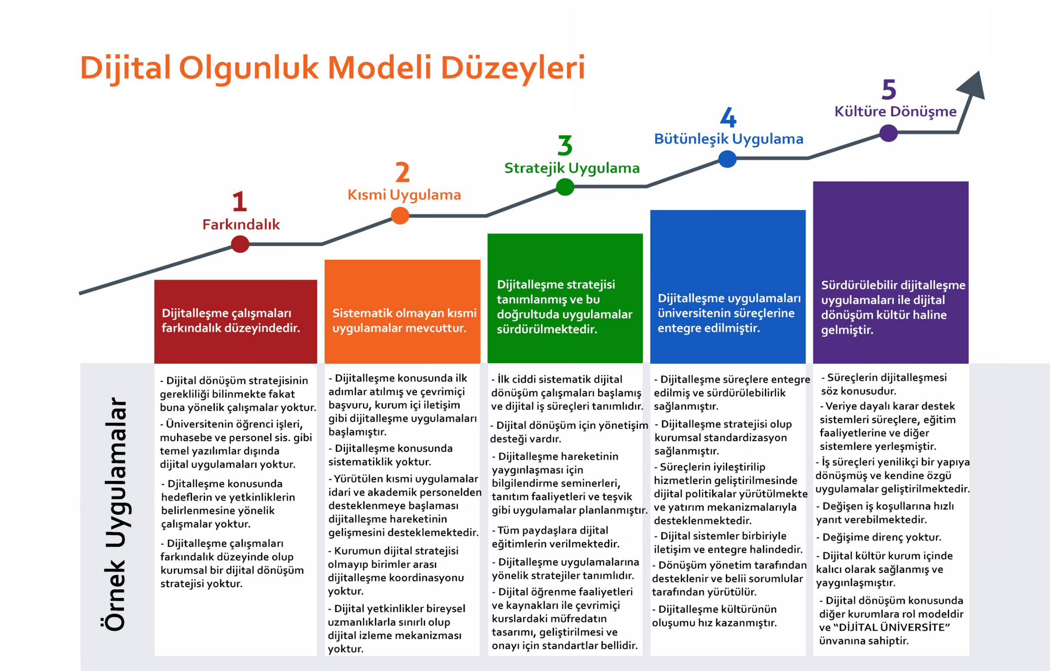
Dijital Olgunluk Anketi
Bu sayfa bilgi amaçlıdır. Bu excelin diğer sayfasına veri girişi yapabilirsiniz.
Çoktan seçmeli alanlara aşağıda belirtilen referans değerler haricinde veri eklemek, YÖKSİS'e dosyayı aktarım sırasında hataya sebebiyet vermektedir.
Büyük küçük harf uyumsuzluğuda hataya neden olmaktadır.
Kullanılan Uygulama İsmi | Kayıtları Hangi Rol Onaylıyor | Varsa Veri Kaynağı | Erişim Tipi | Erişim Seviyesi | Yıllık Kullanıcı Sayısı | Yıllık Tekil Kullanıcı Sayısı | Varsa Yıllık Performans Ölçümü(Kısa Gösterge Adı ve Değeri) | Stratejik Amaç/Hedef Numarası | Stratejik Amaç/Hedef Tanımı | Uygulamanın Kaç Yıllık Verisi Var | Farkındalık Seviyesi
 | İlgili Veri Sahibi |  | İnternet | Sadece Yetkililer |  |  |  |  |  |  | Farkındalık
 | Memur |  | Yerleşke İçi | Bazı Modüllere Sadece Yetkililer |  |  |  |  |  |  | Kısmi Uygulamalar
 | Müdür-Şef |  | Belirli Binalar | Kullanıcı Adı Alan Herkes |  |  |  |  |  |  | Stratejik Uygulamalar
 | Daire Başkanı |  | Sadece Bilgisayar | Anonim Herkes |  |  |  |  |  |  | Bütünleşik Uygulamalar
 | Genel Sekreter |  | Ağ Dışı Ortam |  |  |  |  |  |  |  | Kültüre Dönüşme

